工作表1
0. WRIST - 手腕
1. THUMB_CMC (Carpometacarpal joint) - 拇指掌骨腕骨關節
2. THUMB_MCP (Metacarpophalangeal joint) - 拇指掌指關節
3. THUMB_IP (Interphalangeal joints) - 拇指指間關節
4. THUMB_TIP - 拇指尖
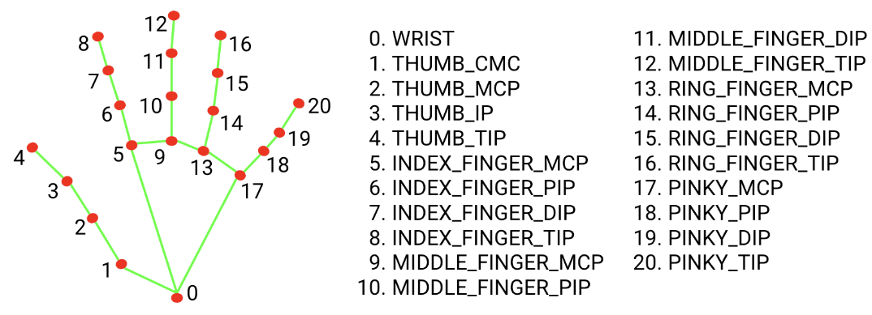
5. INDEX_FINGER_MCP - 食指掌指關節
6. INDEX_FINGER_PIP (Proximal Interphalangeal joint) - 食指近端指間關節
7. INDEX_FINGER_DIP (Distal Interphalangeal joint) - 食指遠端指間關節
8. INDEX_FINGER_TIP - 食指尖
9. MIDDLE_FINGER_MCP - 中指掌指關節
10. MIDDLE_FINGER_PIP - 中指近端指間關節
11. MIDDLE_FINGER_DIP - 中指遠端指間關節
12. MIDDLE_FINGER_TIP - 中指尖
13. RING_FINGER_MCP - 無名指掌指關節
14. RING_FINGER_PIP - 無名指近端指間關節
15. RING_FINGER_DIP - 無名指遠端指間關節
16. RING_FINGER_TIP - 無名指尖
17. PINKY_MCP (Little finger Metacarpophalangeal joint) - 小指掌指關節
18. PINKY_PIP (Little finger Proximal Interphalangeal joint) - 小指近端指間關節
19. PINKY_DIP (Little finger Distal Interphalangeal joint) - 小指遠端指間關節
20. PINKY_TIP - 小指尖

 | 中醫 | mediapipe
腕橫紋 | 骨頭和骨頭之間的間隙 | hands0和pose手軸，兩點連線之垂直線並通過hands0
四指寬 |  | 五指併攏時，通過hands5的垂直線 和 通過hands17 的水平線兩線交點A，點A和hands17的距離即為四指寬
食指、中指和無名指寬度 |  | 四指寬的4/15
小指寬度 |  | 四指寬的3/15

魚際穴o | 第一掌骨橈側中點赤白肉際處 | fishmid_x = int((cx1 + cx2) / 2)
 |  | fishmid_y = int((cy1 + cy2) / 2)
 |  | fishmid_x = int((fishmid_x + cx1) /2)
 |  | fishmid_y = int((fishmid_y + cy1) /2)

勞宮穴o | 第二和第三掌骨中央(握拳時中指與掌心的接觸點) | lgmid_x = (cx0 + cx5 + cx9) / 3
 |  | lgmid_y = (cy0 + cy5 + cy9) / 3

少府穴o | 第四和第五掌骨中央(握拳時小拇指與掌心的接觸點) | cfmid_x = (cx0 + cx13 + cx18) / 3
 |  | cfmid_y = (cy0 + cy13 + cy18) / 3

商陽穴o(未驗證但信心度高) | 食指末節橈側，指甲根角側上方0.1寸 | 點7點8中點沿水平方向延伸食指寬度一半，即為商陽穴
 | (食指末節橈測指甲根角處)

少商穴(未驗證) | 拇指末節橈側，指甲根角側上方0.1寸 | 比4，hands3-hands4連線的中點

關衝穴o(未驗證但信心度高) | 無名指末節尺側，指甲根角側上方0.1寸 | 將hands15和hands16的中點沿水平方向延伸無名指寬度一半，即為關衝穴

少衝穴o(未驗證但信心度高) | 小指末節橈側，指甲根角側上方0.1寸 | 將hands19和hands20的中點沿水平方向延伸小指寬度一半，即為少衝穴
 | (沿小指甲底部與指橈測引線交點處)

少澤穴o(未驗證但信心度高) | 小指末節尺側，距指甲根旁開0.1寸 | 將hands19和hands20的中點沿水平方向延伸小指寬度一半，即為少澤穴
 | (沿小指甲底部與指尺測引線交點處)

十宣穴0(未驗證但信心度高) | 五指末節尖端中央 | 五指自然彎曲後的(cx4 , cy4), (cx8 , cy8), (cx12 , cy12)中衝穴, (cx16 , cy16), (cx20 , cy20)

四縫穴o(未驗證但信心度高) | 在第2至第5指掌側，進端指關節的中央 | (cx6 , cy6), (cx10 , cy10), (cx14 , cy14), (cx18 , cy18)

合谷穴0(未驗證但信心度高) | 在手背，第1和2掌骨間第2掌骨橈側的中點處 | cg_x = int((cx0 + cx2 + cx5) / 3)
 | (以一手的拇指指骨關節橫紋，放在另一手拇、食指 | cg_y = int((cy0 + cy2 + cy2 + cy5) / 4)
 | 之間的指蹼緣上，當拇指尖下是穴。)

三間穴(未驗證) | 微握拳，食指本節（第2掌指關節）後方橈側凹陷處 | tk_x = int((cx0 + cx2 + cx5 + cx5) / 4)
 |  | tk_y = int((cy0 + cy2 + cy2 + cy5) / 4)

二間穴(未驗證) | 微握拳，食指橈側緣，第二掌指關節前方赤白肉際凹陷處 | tk_x = int((cx0 + cx2 + cx5 + cx5) / 4)
 | 三間穴和節點6的連線上 如果直接用+會因為像素影響嗎?

液門穴(未驗證但信心度高) | 微握拳，掌心向下， | 13-18 14-17 兩線交點
 | 與第4，5指間縫紋端，即赤白肉際處

中渚穴o | 當手背第4~5掌骨間隙的前1/3折點處， | ck_x = int((cx0 + cx13 + cx18) / 3)
 | 尺側與後溪相平，掌內與少府相對 | ck_y = int((cy0 + cy13 + cy18) / 3)

後溪穴 | y和中渚穴相同 | he_x
 |  | he_y = int((cy0 + cy13 + cy18) / 3)

